상품제안서
에코 쇼핑 카트 중형 덮개형 (민트베이지) | 상품코드: F25661

 |  |  |  |  |  |  | 02-412-0044 | www.easy1.co.kr
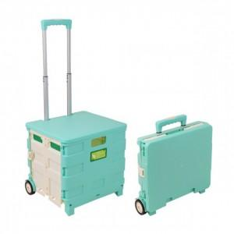

【상세/제작정보】 | *기본수량이하 인쇄시 개당 인쇄비에 인쇄판비 추가 *스티커제작 별도 문의

【인쇄/포장옵션】 | 실크 / 포장불가능

【공급단가】 | 수량 | 60~ | 120~ | 600~ | 1,000~ | 2,000~
*VAT별도 | 단가 | 20,250원 | 19,920원 | 19,440원 | 18,950원 | 18,630원

【상품 URL】 | https://dev.easy1.co.kr:443/src/goods_detail.php?gdno=25661

